組み合せ
組み合せ（6レーン設置 1～6レーンを使用します。）

女子1×(7クルー)

 |  | 予選 |  |  |  |  | 敗者復活戦 |  |  |  |  | 決勝

 | 5月27日(土) |  |  |  |  | 5月28日(日) |  |  |  |  | 5月28日(日)

1 |  |  |  |  | 1 |  |  |  |  | 1
 |  |  | 1 |  |  |  |  | 12 |  |  |  |  | 22
2 | 中田（柳学園） |  |  |  | 2 |  |  |  |  | 2

3 | 福政（神戸A） |  |  | 5/27 13:30 | 3 |  |  |  | 5/28 8:00 | 3
 |  |  |  |  |  |  |  |  |  |  |  |  |  | 5/28 10:40
4 | 山下（相生産） |  |  |  | 4 |  |  |  |  | 4 | (抽選)

5 | 朝倉（洲本） |  |  |  | 5 |  |  |  |  | 5
 |  |  |  | 2上がり |  |  |  |  | 2上がり |  |  |  |  | .
6 |  |  |  |  | 6 |  |  |  |  | 6

1
 |  |  | 2
2
 |  |  |  | 5/27 13:40

3 | 橋元（東灘）

4 | 玉川沙（加古川西）

5 | 加藤（神戸B） |  |  | 2上がり

6

男子1×(16クルー)

 |  | 予選 |  |  |  |  | 敗者復活戦 |  |  |  |  | 決勝

 | 5月27日(土) |  |  |  |  | 5月28日(日) |  |  |  |  | 5月28日(日)

1 | 山口（洲本Ｃ） |  |  |  | 1 |  |  |  |  | 1
 |  |  | 3 |  |  |  |  | 13 |  |  |  |  | 23
2 | 八十（相生産C） |  |  |  | 2 |  |  |  |  | 2

3 | 山形（洲本実業A） |  |  | 5/27 13:50 | 3 |  |  |  | 5/28 8:10 | 3
 |  |  |  |  |  |  |  |  |  |  |  |  |  | 5/28 10:50
4 | 吉川（神戸科技Ａ） |  |  |  | 4 |  |  |  |  | 4 | (抽選)

5 | 田中（香住） |  |  |  | 5 |  |  |  |  | 5
 |  |  |  | １上がり |  |  |  |  | １上がり |  |  |  |  | .
6 | 黒田（相生産D） |  |  |  | 6 |  |  |  |  | 6

1 |  |  |  |  | 1
 |  |  | 4 |  |  |  |  | 14
2 | 中元（神戸科技D） |  |  |  | 2

3 | 濱田（洲本A） |  |  | 5/27 14:00 | 3 |  |  |  | 5/28 8:20

4 | 西浦（相生産A） |  |  |  | 4

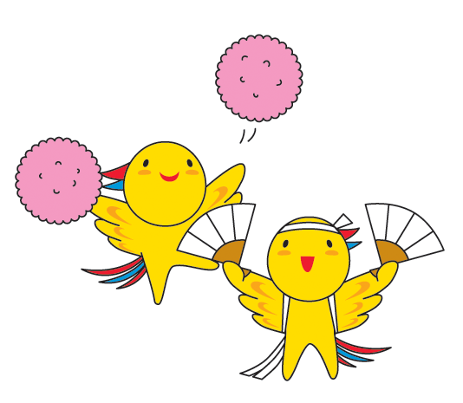
5 | 本郷（神戸科技Ｂ） |  |  |  | 5
 |  |  |  | １上がり |  |  |  |  | １上がり
6 | 緑樹（洲本実業B） |  |  |  | 6

1 |  |  |  |  | 1
 |  |  | 5 |  |  |  |  | 15
2 | 加部（神戸科技Ｃ） |  |  |  | 2

3 | 柏原（加古川西） |  |  | 5/27 14:10 | 3 |  |  |  | 5/28 8:30

4 | 斑鳩（柳学園） |  |  |  | 4

5 | 福田（相生産B） |  |  |  | 5
 |  |  |  | １上がり |  |  |  |  | １上がり
6 | 村上（洲本Ｂ） |  |  |  | 6

女子2×(5クルー)

 |  | 決勝１回目 |  |  |  |  | 決勝2回目 |  |  |  |  | 決勝3回目

 | 5月27日(土) |  |  |  |  | 5月28日(日) |  |  |  |  | 5月28日(日)

1 |  |  |  |  | 1 |  |  |  |  | 1
 |  |  | 6 |  |  |  |  | 19 |  |  |  |  | 25
2 | 東灘 |  |  |  | 2 |  |  |  |  | 2

3 | 洲本 |  |  | 5/27 14:20 | 3 |  |  |  | 5/28 9:10 | 3
 |  |  |  |  |  |  |  |  |  |  |  |  |  | 5/28 11:10
4 | 加古川西A |  |  |  | 4 | (抽選) |  |  |  | 4 | (抽選)

5 | 洲本実業 |  |  |  | 5 |  |  |  |  | 5
 |  |  |  |  |  |  |  |  |  |  |  |  |  | .
6 | 加古川西B |  |  |  | 6 |  |  |  |  | 6

男子2×(13クルー)

 |  | 予選 |  |  |  |  | 敗者復活戦 |  |  |  |  | 決勝

 | 5月27日(土) |  |  |  |  | 5月28日(日) |  |  |  |  | 5月28日(日)

1 |  |  |  |  | 1 |  |  |  |  | 1
 |  |  | 7 |  |  |  |  | 16 |  |  |  |  | 24
2 | 洲本Ｂ |  |  |  | 2 |  |  |  |  | 2

3 | 洲本実業A |  |  | 5/27 14:30 | 3 |  |  |  | 5/28 8:40 | 3
 |  |  |  |  |  |  |  |  |  |  |  |  |  | 5/28 11:00
4 | 神戸科技Ａ |  |  |  | 4 |  |  |  |  | 4 | (抽選)

5 | 加古川西B |  |  |  | 5 |  |  |  |  | 5
 |  |  |  | １上がり |  |  |  |  | １上がり |  |  |  |  | .
6 | 神戸B |  |  |  | 6 |  |  |  |  | 6

1 |  |  |  |  | 1
 |  |  | 8 |  |  |  |  | 17
2 | 神戸科技Ｂ |  |  |  | 2

3 | 洲本A |  |  | 5/27 14:40 | 3 |  |  |  | 5/28 8:50

4 | 加古川西A |  |  |  | 4

5 | 香住 |  |  |  | 5
 |  |  |  | １上がり |  |  |  |  | １上がり
6 |  |  |  |  | 6


1 |  |  |  |  | 1
 |  |  | 9 |  |  |  |  | 18
2 | 加古川西C |  |  |  | 2

3 | 神戸A |  |  | 5/27 14:50 | 3 |  |  |  | 5/28 9:00

4 | 相生産 |  |  |  | 4

5 | 洲本実業B |  |  |  | 5
 |  |  |  | １上がり |  |  |  |  | １上がり
6 |  |  |  |  | 6

女子4×+(3クルー)

 |  | 決勝１回目 |  |  |  |  | 決勝2回目 |  |  |  |  | 決勝3回目

 | 5月27日(土) |  |  |  |  | 5月28日(日) |  |  |  |  | 5月28日(日)

1 |  |  |  |  | 1 |  |  |  |  | 1
 |  |  | 10 |  |  |  |  | 20 |  |  |  |  | 26
2 |  |  |  |  | 2 |  |  |  |  | 2

3 |  |  |  | 5/27 15:00 | 3 |  |  |  | 5/28 9:20 | 3
 |  |  |  |  |  |  |  |  |  |  |  |  |  | 5/28 11:20
4 | 加古川西B |  |  |  | 4 | (抽選) |  |  |  | 4 | (抽選)

5 | 加古川西A |  |  |  | 5 |  |  |  |  | 5
 |  |  |  |  |  |  |  |  |  |  |  |  |  | .
6 | 洲本 |  |  |  | 6 |  |  |  |  | 6

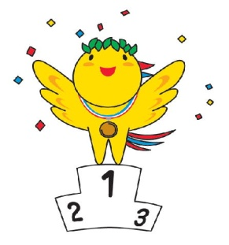


男子4×+(4クルー)

 |  | 決勝１回目 |  |  |  |  | 決勝2回目 |  |  |  |  | 決勝3回目

 | 5月27日(土) |  |  |  |  | 5月28日(日) |  |  |  |  | 5月28日(日)

1 |  |  |  |  | 1 |  |  |  |  | 1
 |  |  | 11 |  |  |  |  | 21 |  |  |  |  | 27
2 | 香住 |  |  |  | 2 |  |  |  |  | 2

3 | 加古川西 |  |  | 5/27 15:10 | 3 |  |  |  | 5/28 9:30 | 3
 |  |  |  |  |  |  |  |  |  |  |  |  |  | 5/28 11:30
4 | 洲本 |  |  |  | 4 | (抽選) |  |  |  | 4 | (抽選)

5 | 洲本実業 |  |  |  | 5 |  |  |  |  | 5
 |  |  |  |  |  |  |  |  |  |  |  |  |  | .
6 |  |  |  |  | 6 |  |  |  |  | 6

